Titel
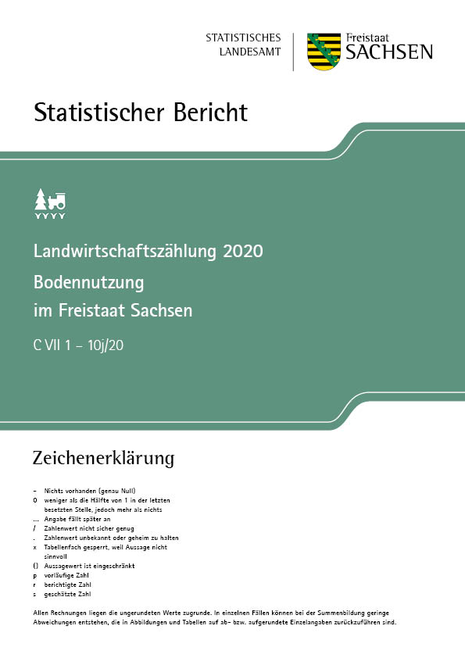
Inhalt
Impressum

Impressum
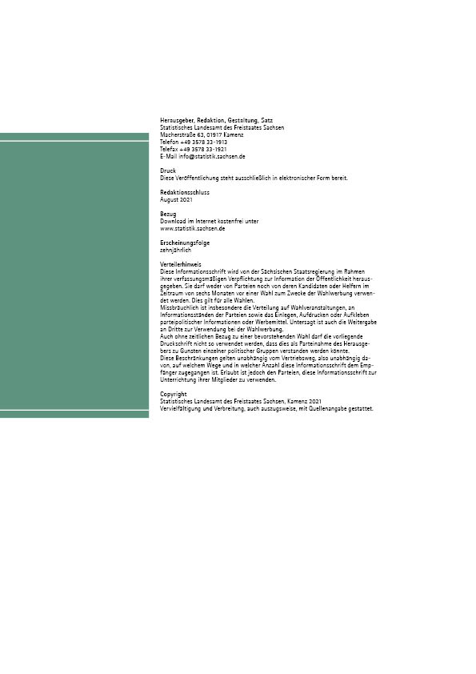
Inhalt

T1
Inhalt

1. Anbauflächen in den landwirtschaftlichen Betrieben nach Kultur- und Fruchtarten
2019 und 2020

Kultur- und Fruchtart | Fläche |  | Veränderung 2020 gegenüber 2019
 | 2019 | 2020
 | ha |  |  | %
Landwirtschaftlich genutzte Fläche insgesamt | 900,063 | 898,375 | -1,688 | -0.2
Ackerland zusammen | 703,711 | 702,673 | -1,038 | -0.1
Getreide zur Körnergewinnung1) zusammen | 389,531 | 376,910 | -12,621 | -3.2
Weizen zusammen | 194,690 | 184,038 | -10,652 | -5.5
Winterweizen einschl. Dinkel und Einkorn | 191,085 | 180,348 | -10,737 | -5.6
Sommerweizen | 1,435 | 1,201 | -234 | -16.3
Hartweizen (Durum) | 2,170 | 2,489 | 319 | 14.7
Roggen und Wintermenggetreide | 33,409 | 32,713 | -696 | -2.1
Triticale | 17,303 | 18,223 | 920 | 5.3
Gerste zusammen | 118,853 | 114,714 | -4,139 | -3.5
Wintergerste | 94,736 | 91,293 | -3,443 | -3.6
Sommergerste | 24,117 | 23,421 | -696 | -2.9
Hafer | 10,681 | 12,818 | 2,137 | 20.0
Sommermenggetreide | 255 | 340 | 85 | 33.3
Körnermais/Mais zum Ausreifen (einschl. CCM) | 13,764 | 13,497 | -267 | -1.9
anderes Getreide zur Körnergewinnung2) | 576 | 567 | -9 | -1.6
Pflanzen zur Grünernte zusammen | 139,413 | 144,210 | 4,797 | 3.4
Getreide zur Ganzpflanzenernte einschl. Teigreife | 3,649 | 5,625 | 1,976 | 54.2
Silomais/Grünmais einschl. Lieschkolbenschrot | 90,897 | 93,359 | 2,462 | 2.7
Leguminosen zur Ganzpflanzenernte | 23,933 | 25,034 | 1,101 | 4.6
Feldgras/Grasanbau auf dem Ackerland | 20,806 | 20,100 | -706 | -3.4
andere Pflanzen zur Ganzpflanzenernte3) | 126 | 92 | -34 | -27.0
Hackfrüchte zusammen | 22,497 | 20,662 | -1,835 | -8.2
Kartoffeln | 6,128 | 6,185 | 57 | 0.9
Zuckerrüben ohne Saatguterzeugung | 16,175 | 14,241 | -1,934 | -12.0
andere Hackfrüchte ohne Saatguterzeugung | 195 | 236 | 41 | 21.0
Hülsenfrüchte zur Körnergewinnung1) zusammen | 10,417 | 11,556 | 1,139 | 10.9
Erbsen | 5,105 | 5,219 | 114 | 2.2
Ackerbohnen | 2,379 | 1,896 | -483 | -20.3
Süßlupinen | 1,182 | 1,751 | 569 | 48.1
Sojabohnen | 537 | 959 | 422 | 78.6
andere Hülsenfrüchte und Mischkulturen zur Körnergew. | 1,213 | 1,731 | 518 | 42.7
Handelsgewächse zusammen | 100,773 | 106,967 | 6,194 | 6.1
Ölfrüchte zur Körnergewinnung1) zusammen | 99,521 | 105,368 | 5,847 | 5.9
Raps und Rübsen zusammen | 97,027 | 102,026 | 4,999 | 5.2
Sachsen
Sachsen
Sachsen
Winterraps | 96,884 | 101,929 | 5,045 | 5.2
Sommerraps, Winter- und Sommerrübsen | 143 | 97 | -46 | -32.2
Sachsen
Sonnenblumen | 1,543 | 2,006 | 463 | 30.0
Öllein (Leinsamen) | 188 | 308 | 120 | 63.8
Sachsen
Sachsen
Sachsen
Sachsen
andere Ölfrüchte zur Körnergewinnung | 763 | 1,028 | 265 | 34.7
weitere Handelsgewächse zusammen | 1,252 | 1,599 | 347 | 27.7
Sachsen
Hopfen | 499 | 499 | 0 | 0.0
Tabak | . | . | . | .
Heil-, Duft- und Gewürzpflanzen | 150 | 192 | 42 | 28.0
Hanf | 378 | 376 | -2 | -0.5
andere Pflanzen zur Fasergewinnung | - | - | - | -
Handelsgewächse nur zur Energieerzeugung | 151 | 356 | 205 | 135.8
alle anderen Handelsgewächse zusammen | . | . | . | .
Gartenbauerzeugnisse auf dem Ackerland zusammen | 4,541 | 4,208 | -333 | -7.3
Gemüse und Erdbeeren zusammen | 4,358 | 4,008 | -350 | -8.0
im Freiland | 4,322 | 3,974 | -348 | -8.1
unter hohen begehbaren Schutzabdeckungen einschl. Gewächshäusern | 36 | 33 | -3 | -8.3
Blumen und Zierpflanzen zusammen | 170 | 179 | 9 | 5.3
im Freiland | 110 | 118 | 8 | 7.3
unter hohen begehbaren Schutzabdeckungen einschl. Gewächshäusern | 60 | 61 | 1 | 1.7
Gartenbausämereien und Jungpflanzenerzeugung zum Verkauf unter hohen begehbaren Schutzabdeckungen einschl. Gewächshäusern und im Freiland | / | 22 | / | /
Saat- und Pflanzguterzeugung für Gräser, Hackfrüchte und weitere Handelsgewächse4) | 7,580 | 8,413 | 833 | 11.0
Sonstige Kulturen auf dem Ackerland | 232 | 341 | 109 | 47.0
Nutzungs- und Fruchtart
Nutzungs- und Fruchtart
Nutzungs- und Fruchtart
Sachsen
Sachsen
Brache mit oder ohne Beihilfe-/Prämienanspruch | 28,726 | 29,406 | 680 | 2.4
Dauerkulturen zusammen | 5,063 | 5,087 | 24 | 0.5
Nutzungs- und Fruchtart
Nutzungs- und Fruchtart
Nutzungs- und Fruchtart
Sachsen
Sachsen
Sachsen
Baum- und Beerenobst einschl. Nüsse zusammen | 3,761 | 3,748 | -13 | -0.3
Baumobstanlagen | 3,329 | 3,288 | -41 | -1.2
Beerenobstanlagen (ohne Erdbeeren) | 374 | 394 | 20 | 5.3
Nüsse | 58 | 66 | 8 | 13.8
Sachsen
Rebflächen | 403 | 408 | 5 | 1.2
Baumschulen | 433 | 402 | -31 | -7.2
Sachsen
Weihnachtsbaumkulturen | 444 | 524 | 80 | 18.0
andere Dauerkulturen | 23 | 5 | -18 | -78.3
Dauergrünland zusammen | 191,254 | 190,577 | -677 | -0.4
Wiesen | 62,544 | 65,138 | 2,594 | 4.1
Weiden (einschl. Mähweiden und Almen) | 122,986 | 119,474 | -3,512 | -2.9
ertragsarmes Dauergrünland | 4,046 | 4,426 | 380 | 9.4
aus der Erzeugung genommenes Dauergrünland mit Beihilfe-/Prämienanspruch | 1,678 | 1,539 | -139 | -8.3
Haus- und Nutzgärten | 36 | 37 | 1 | 2.8
_____
1) Einschließlich Saatguterzeugung.
2) Z. B. Hirse, Sorghum sowie Nichtgetreidearten wie Buchweizen oder Amaranth.
3) Z. B. Phacelia, Sonnenblumen und Mischkulturen.
4) Ohne Ölfrüchte.

A3
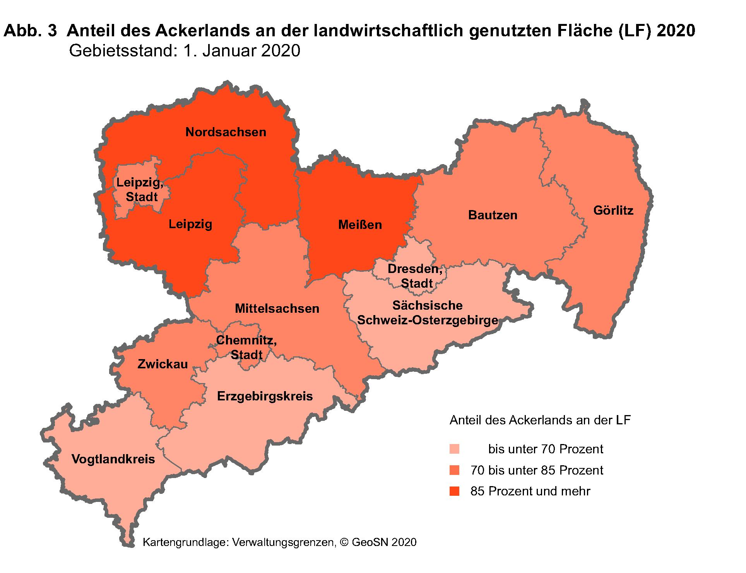
Inhalt

A4
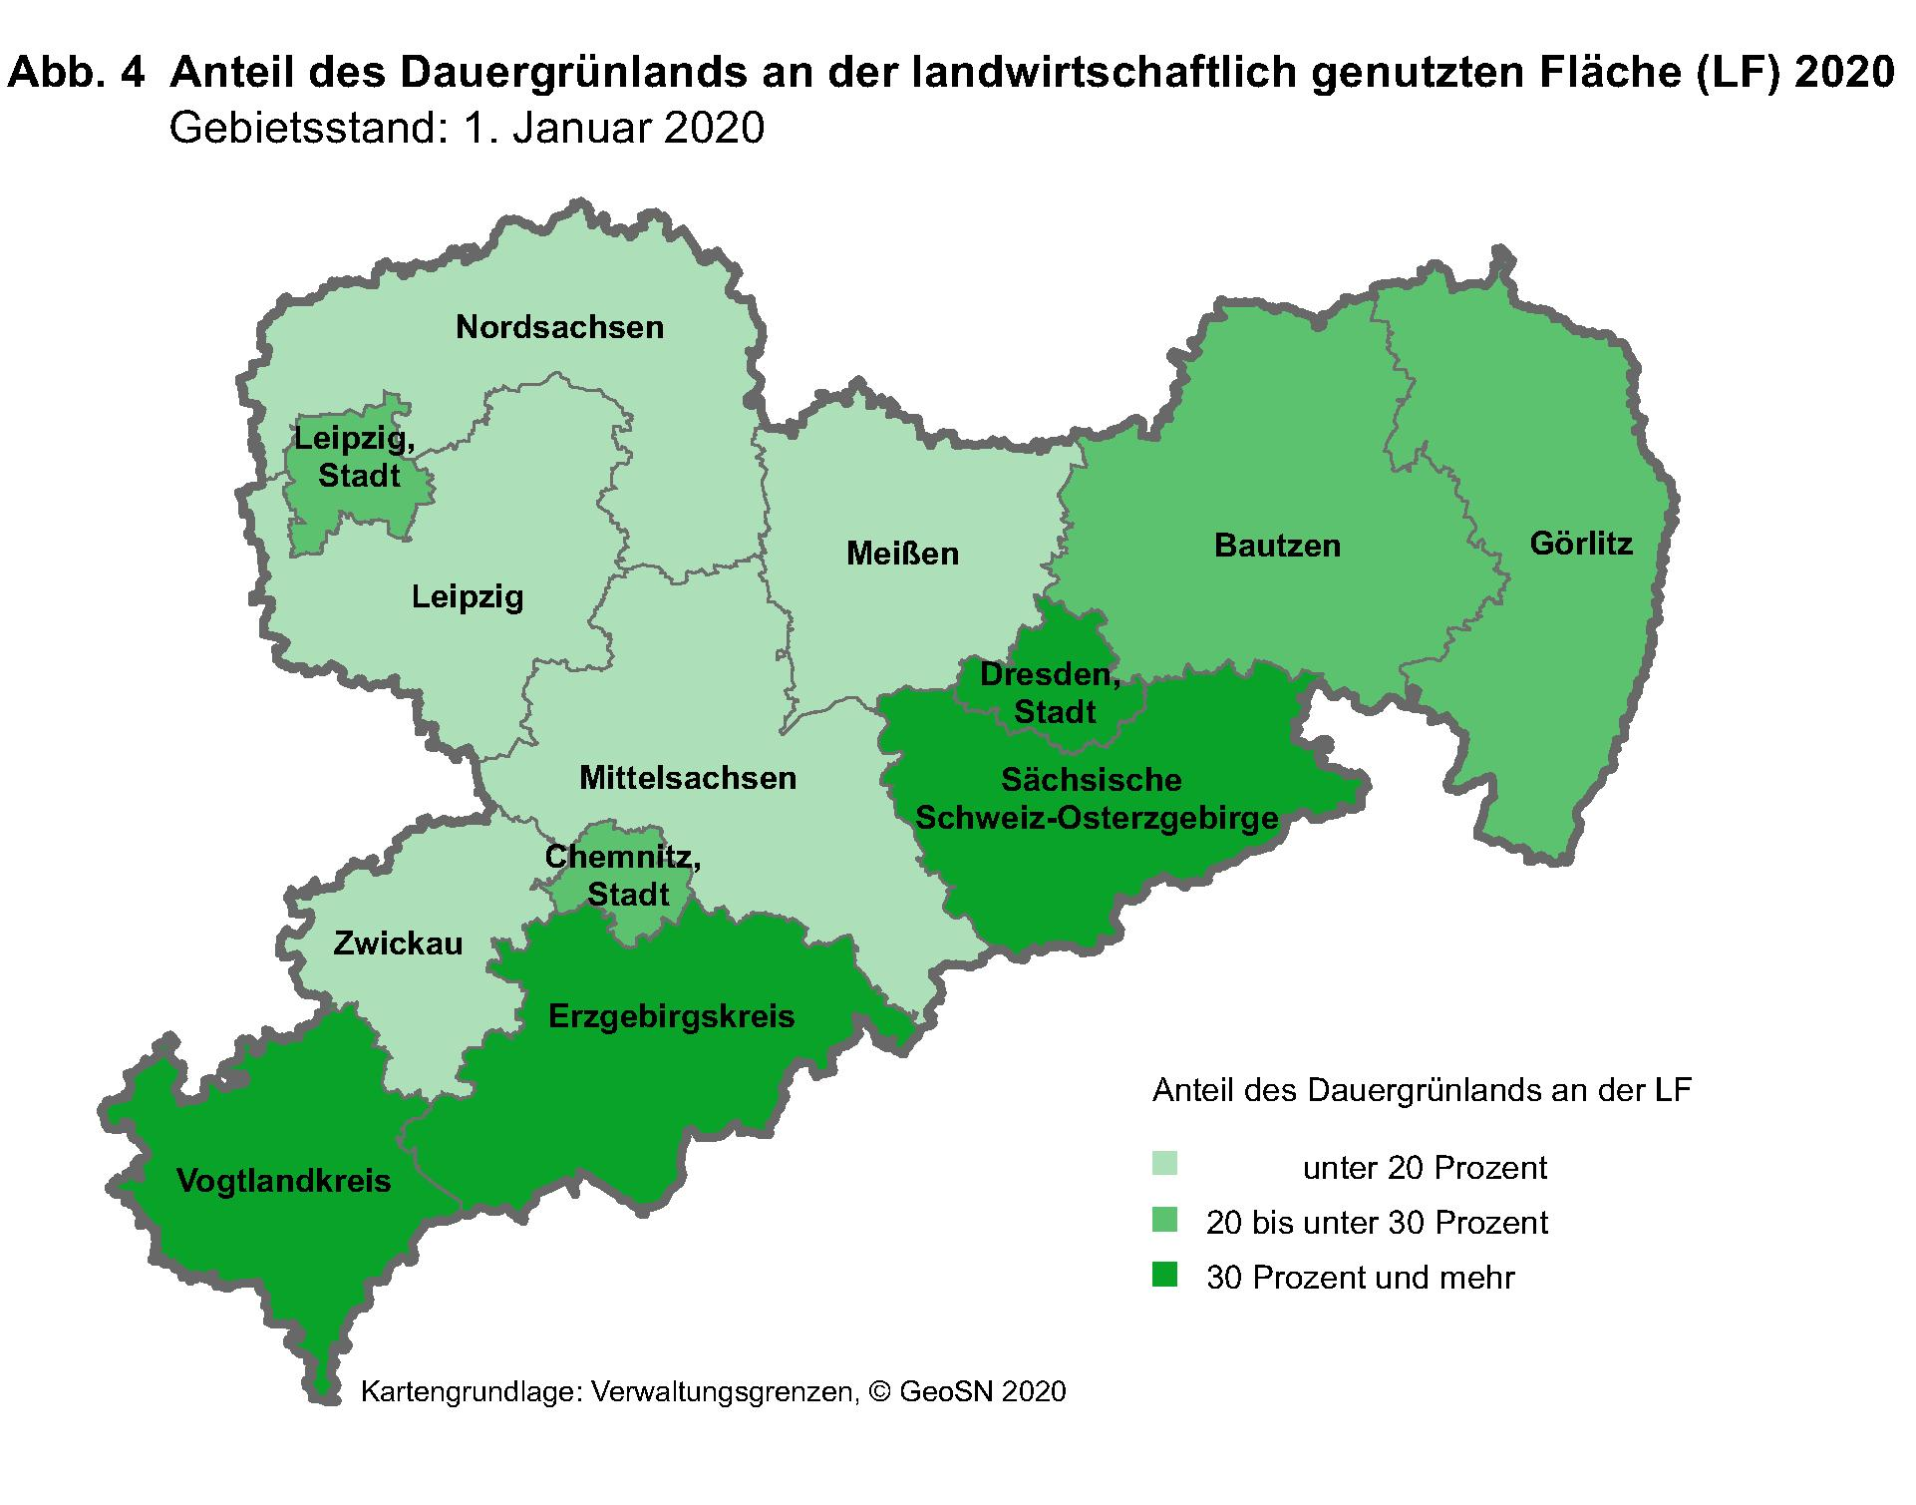
Inhalt

